表紙
※社外秘！！！

TANABETORY 詳細設計書

 | 第1版
 | 2023-11-01

 |  | 承 認 | 査 閲 | 作成

2.クラス構成図
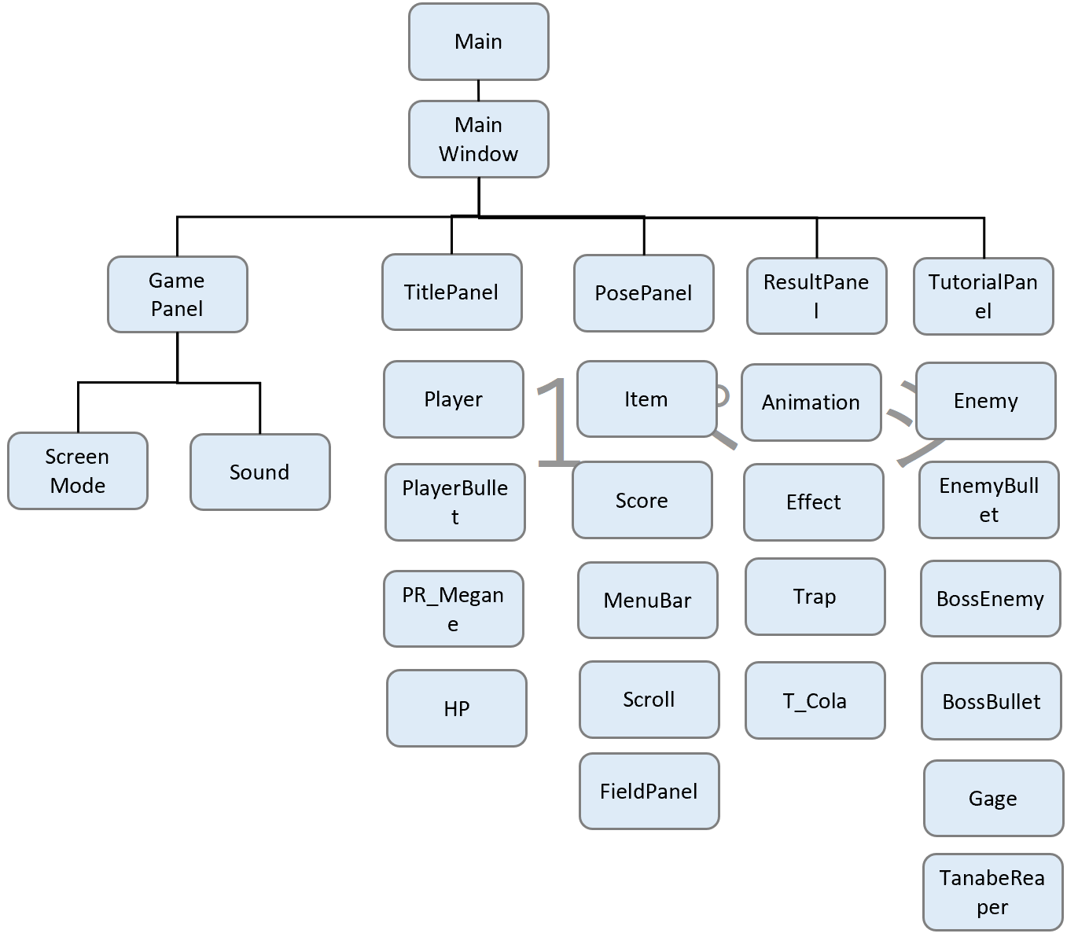
ドキュメント名 |  | システム名 | 版 | 日付 | 作成者
TANABETORY 詳細設計書 |  | TANABETORY | 1 | 2023-11-01 | 山田

 | TANABETORYシステムの機能は以下のクラスで実現する。

3.クラス詳細
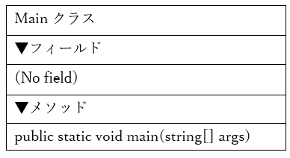
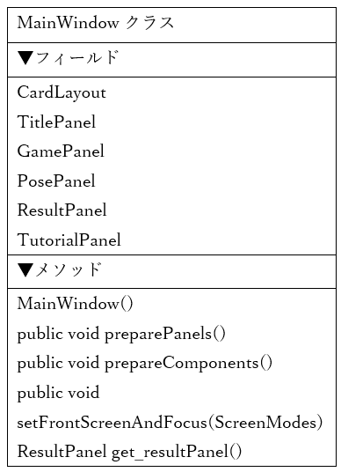
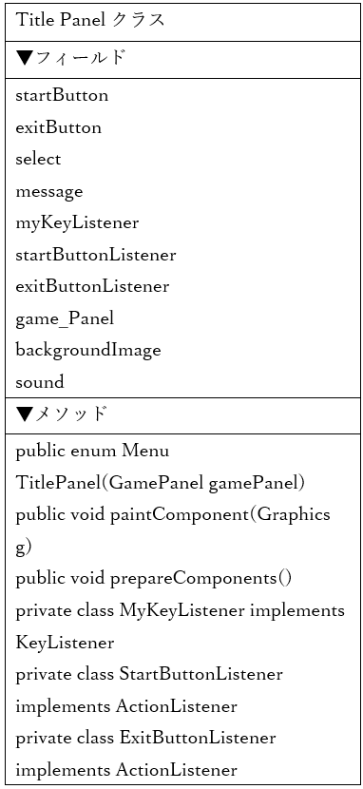
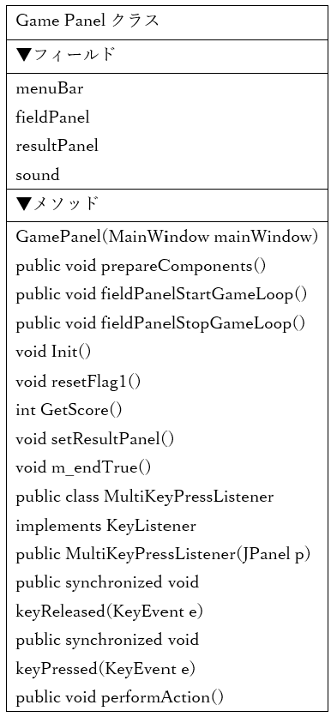
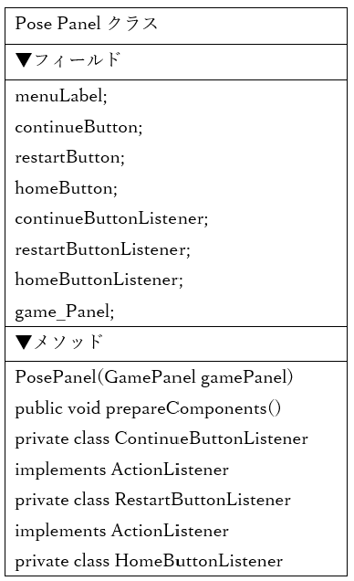
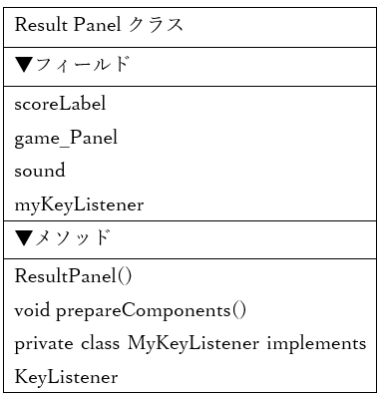
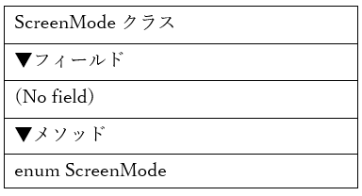
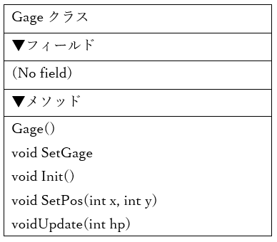
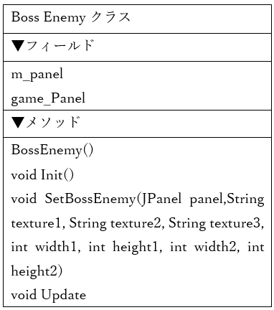
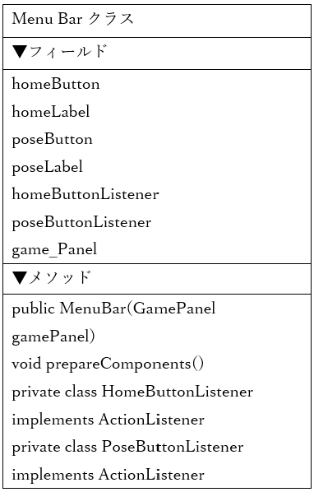
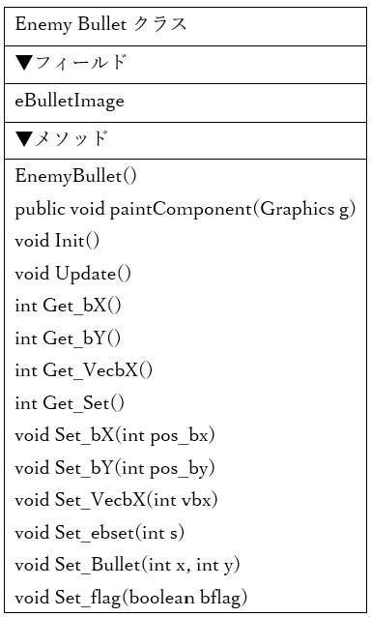
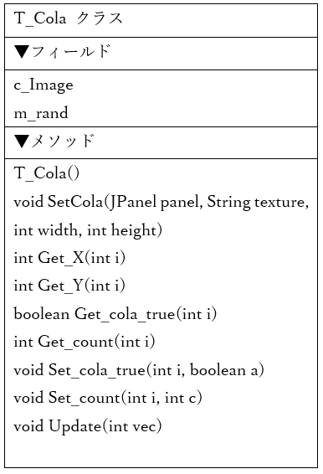
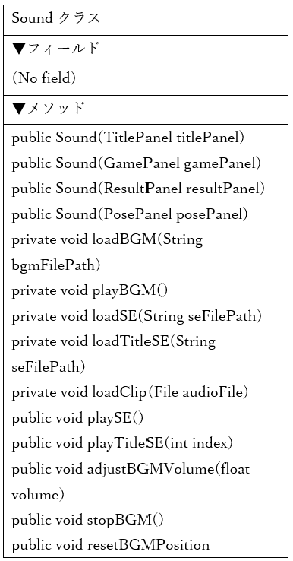
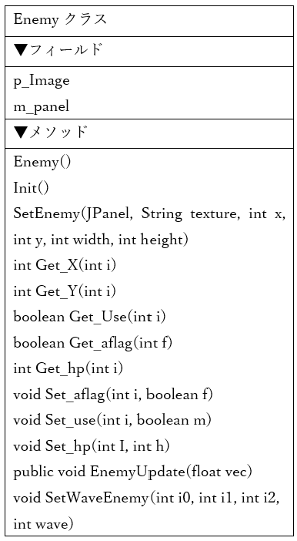
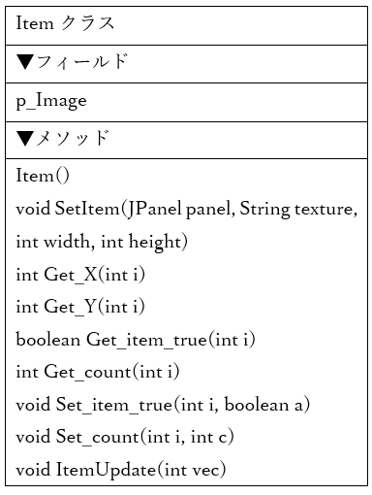
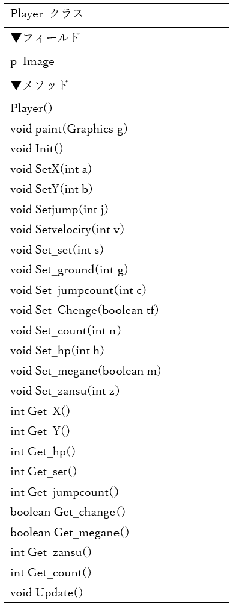
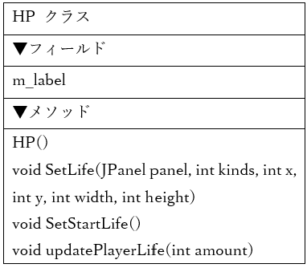
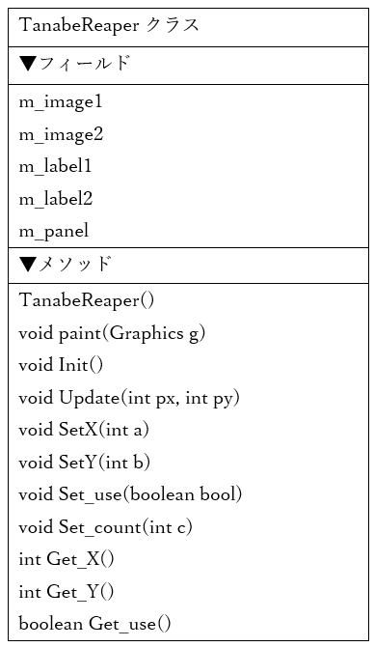
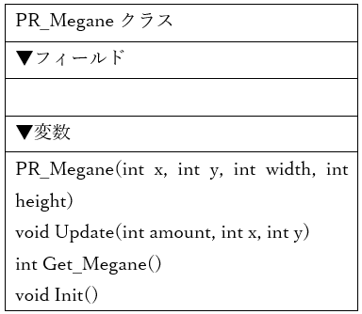
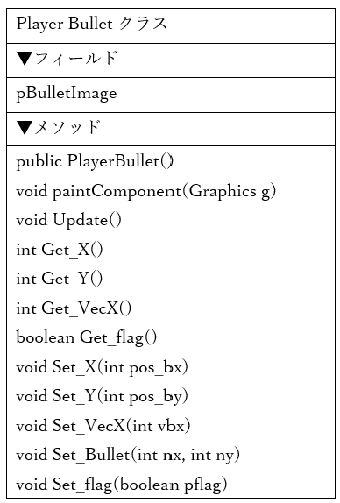
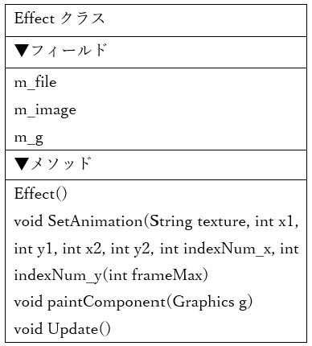
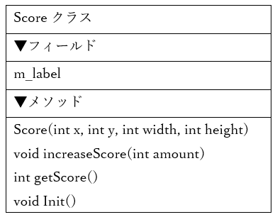
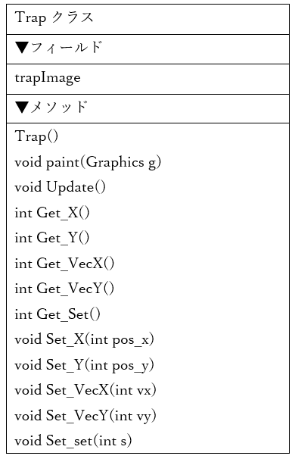
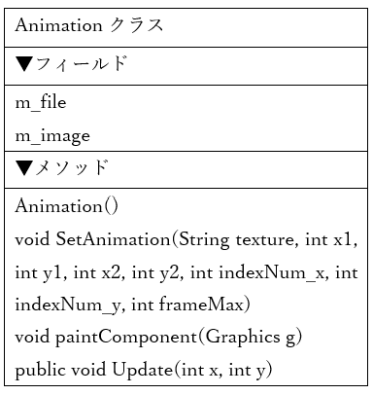
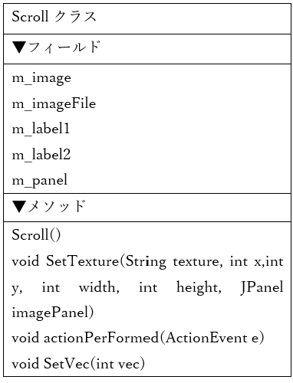
ドキュメント名 |  |  |  | システム名 |  | 版 | 日付 | 作成者
TANABETORY 詳細設計書 |  |  |  | TANABETORY |  | 1 | 2023-11-01 | 山田

No. | モジュール／クラス名 | 可視性 | 基底クラス名 |  | クラス概要
1 | BossBullet | public |  |  | ボスの弾の処理
2 | BossEnemy | public |  |  | ボスの処理
3 | Ememy | public |  |  | 雑魚敵の処理
4 | EnemyBullet | public |  |  | 雑魚敵の弾の処理
5 | Gage | public |  |  | ボスの体力ゲージ
6 | TanabeReaper | public |  |  | 死神の処理
7 | Animation | public |  |  | プレイヤーが走るための処理
8 | Effect | public |  |  | エフェクト処理
9 | FieldPanel | public | MainWindow |  | ゲーム全体の処理
10 | GamePanel | public | MainWindow |  | 入力キーに対する処理
11 | Item | public |  |  | 眼鏡を湧かせるための処理
12 | MenuBar | public |  |  | メニューバーに関する処理
13 | Score | public |  |  | スコアに関する処理
14 | Scroll | public |  |  | 背景のスクロール処理
15 | T_Cola | public |  |  | コーラを湧かせるための処理
16 | Trap | public |  |  | トラップを湧かせるための処理
17 | HP | public |  |  | プレイヤーの体力を管理する処理
18 | Player | public |  |  | プレイヤーのステータスや残メガネなどを管理する処理
19 | PlayerBullet | public |  |  | プレイヤーの弾の処理
20 | PR_Megane | public |  |  | スコアと残メガネを表示する処理
21 | Main | public |  |  | システムの呼び出しを行う処理
22 | MainWindow | public | Main |  | スクリーンの根幹を担う処理
23 | PosePanel | public | MainWindow |  | ポーズ画面の処理
24 | ResultPanel | public | MainWindow |  | リザルト画面の処理
25 | ScreenMode | public | GamePanel |  | 画面判別の処理
26 | Sound | public | GamePanel |  | 音楽の処理
27 | TitlePanel | public | MainWindow |  | タイトル画面の処理
28 | TutorialPanel | public | MainWindow |  | チュートリアル画面の処理

5.画面処理
ドキュメント名 | システム名 | 版 | 日付 | 作成者
TANABETORY 詳細設計書 |  | 1 | 2023-11-01 | 山田

Main
MainWindow
TitlePanel
TutorialPanel
GamePanel
PausePanel
ResultPanel

「Start」ボタン
「Exit」ボタン
「P」キー
「R」キー

ScreenModeをタイトルに指定
「T」キー
プレイヤーの体力が０になった時

「はじめから/続きから」 ボタン
「H」キー
MainWindowインスタンス生成
「H」キー
setFrontScreenAndFocus(起動後画面をタイトルに設定)
「タイトルに戻る」ボタン

「H」キー

setVisible (Window可視化)

